Estadísticas
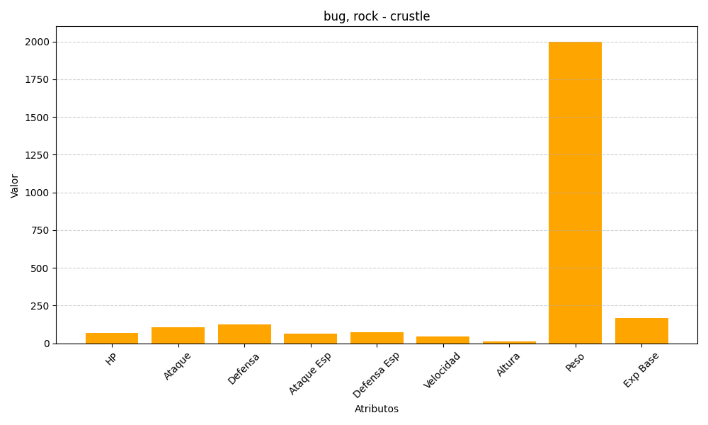
ID | Nombre | Tipo | HP | Ataque | Defensa | Ataque Especial | Defensa Especial | Velocidad | Altura | Peso | Experiencia Base
558 | crustle | bug, rock | 70 | 105 | 125 | 65 | 75 | 45 | 14 | 2000 | 170

